THÙNG CARTON
 |  | ĐỀ XUẤT MUA HÀNG T10-2020 2020년10월 구매 요청서 |  |  |  |  |  |  |  | Người lập 작성자 | Kiểm tra 1 1 검토 | Kiểm tra 2 2 검토 | Phê duyệt 승인

NO | 요청일 <Ngày yêu cầu> | 품명Tên |  | 사용 계획 Kế hoạch sử dụng |  |  |  |  |  |  | 입고 요청 날짜 Ngày yêu cầu nhập kho | 사용 계획 Kế hoạch sử dụng | 비고 Ghi chú
 |  |  |  | 필요 수량 Số lượng cần sử dụng | 발주 전량 Số lượng tồn PO |  | 재고 수량 Số lượng tồn |  | 발주수량 Số lượng đề xuất |  |  |  |  |  |  | 542 | 358
1 | 05.10.2020 | Thùng Carton 종이 박스 490*340*24 EA |  | 750 | 0 |  | 29 |  | 721 |  | 15.10.2020 | 05.10.2020~05.11.2020 |  |  |  | 65 | 85
2
3
4
5
TÌNH HÌNH SỬ DỤNG 사용현황

NO | 품명 Tên | 총 누적 구매량 Tổng lượng đã mua hàng | 총 사용량 Lượng đã sử dụng | 지난 요청서 Đề xuất lần trước
 |  |  |  | 일 평균 사용량 Số lượng sử dụng/ Ngày | 입고 날짜 Ngày nhập kho | 수량 Số lượng | 재고수량 Số lượng tồn | 사용량 Số lượng sử dụng | 비고 Ghi chú |  |  |  |  | ngày | trung bình
1 | Thùng Carton 종이 박스 490*340*24 EA | 4,011 | 3,982 | 18 EA (29DAY) | 01.09.2020 | 214 | 326 | 511 |  |  |  |  |  | 29 | 18
2
3
4
5

ct PVC
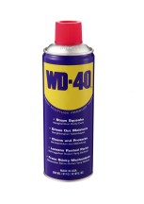
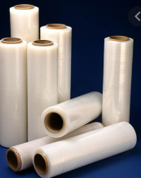
BẢNG KÊ CHI TIẾT T10.2020 2020년10월 구매요청서 상세 내역


 |  |  |  |  |  |  |  |  |  | 53500
Bộ phận đề xuất: 요청 부서 |  | SẢN XUẤT
NO | TÊN- KÍCH THƯỚC- ĐƠN VỊ 품명-치수-단위 | 구분 | 45 Day평균 사용량 Lượng bình quân 45Day | 재고수량 Số lượng tồn | 발주수량 Số lượng đề xuất | 사용계획 수량 Kế hoạch sử dụng | 총 재고 수량 Tổng số tồn kho | Ghi chú | 141 | 4.7 |  |  | 92.5 | 37
1 | Thùng Carton 종이 박스 490*340*24 EA | 생 산 용 | 750 | 29 | 721 | 750 | 0 | 
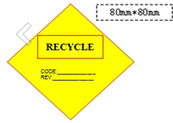
 |  |  |  |  |  |  |  |  | 1,800 |  |  | 110
 |  |  |  |  |  |  |  |  |  |  | 